상품제안서
타이틀리스트 PRO V1 3구 볼마커+자석싸바리 | 상품코드: S42804

 |  |  |  |  |  |  | 02-713-8555 | www.synergygift.co.kr
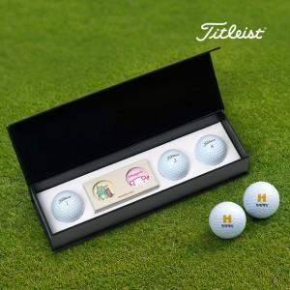

【상세/제작정보】 | <p><span style="font-size: 18.6667px;">※ 볼 3구 + 볼마커 2p 풀칼라인쇄 포함</span><span style="font-size: 14pt;">​</span>​</p>

【인쇄/포장옵션】 | 풀칼라, 케이스DTF인쇄 / 포장지포장

【공급단가】 | 수량 | 30~ | 100~ | 500~ | 1,000~ | 3,000~
*VAT별도 | 단가 | 27,600원 | 26,200원 | 24,500원 | 24,100원 | 23,600원

【상품 URL】 | https://www.synergygift.co.kr:443/src/goods_detail.php?gdno=42804

